Sport- und Ausb.beitrag
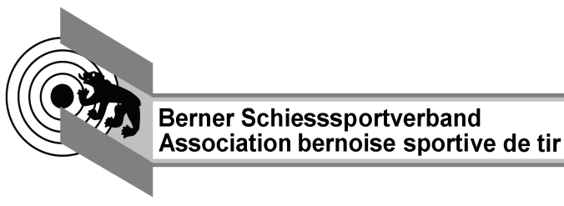
Abrechnungsformular Schiessanlässe Gewehr 10m + 50m
Anlass
Anlasskategorie |  | Vereinswettkampf

Kontaktperson |  | Name |  | Jahr | 2017
 |  | Adresse |  | Landesteil
 |  | PLZ / Wohnort |  | Distanz | G50m
 |  | Telefon | Mehrrundenwettkampf |  | Nein

Verbandsabgaben
 |  |  | LT | BSSV | SSV
 | Teilnehmer total

Sport- und Ausbildungsbeitrag
Anzahl | Stichbezeichnung/Meisterschaft |  | Anzahl Schuss | Total Schüsse | Beitrag in Fr.

Total

Total Abgaben in Fr. |  |  |  |  | 0.00

Version 1.0_2017

